Пропозиція_товари
Додаток №1 до Запиту №2906
Форма цінової пропозиції

(Назва Учасника), надає свою пропозицію щодо участі у закупівлі сувенірних глобусів на магнітній левітації.
Відомості про підприємство |  |  |  | Повне найменування учасника – суб’єкта господарювання
 |  |  |  | Ідентифікаційний код за ЄДРПОУ або реєстраційний номер облікової картки платника податків
 |  |  |  | Реквізити (адреса - юридична та фактична, телефон, факс, телефон для контактів, e-mail, розрахунковий рахунок)
Відомості про особу (осіб), які уповноважені представляти інтереси Учасника |  |  |  | (Прізвище, ім’я, по батькові, посада, контактний телефон).

№ п/п | Найменування | Запит** |  | ПРОПОЗИЦІЯ УЧАСНИКА |  | Кількість, шт. | Ціна, за одиницю, (з урахуванням всіх податків і зборів) *
1 | 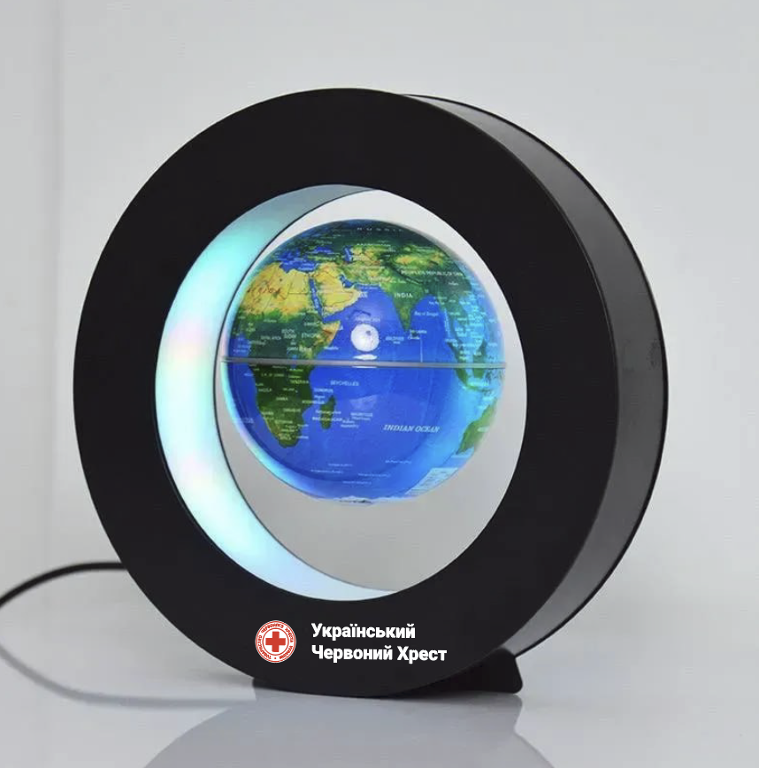 Глобус на магнітній левітації з LED підсвіткою | Основні технічні характеристики |  | Надаючи пропозицію, Учасник зобов’язаний заповнити всі параметри та характеристики техніки за кожним пунктом. | Надати фото продукції що пропонується
 |  | Габаритні розміри | Діаметр глобуса: 106 мм | зазначити |  | 250
 |  |  | Розмір підставки: діаметр 22 см, товщина 5 см | зазначити
 |  | Кольорове виконання | Колір глобуса: синій, зелений | зазначити
 |  |  | Колір підставки: чорний | зазначити
 |  | Матеріал глобуса: | основа - ABS-пластик | зазначити
 |  |  | мапа - ПВХ-плівка | зазначити
 |  |  | внутрішній елемент - електромагніт | зазначити
 |  | Матеріал підставки: | корпус — ABS-пластик | зазначити
 |  |  | внутрішні елементи — електромагніти, електронна плата | зазначити
 |  | Підсвічування та живлення | Тип підсвічування: LED-підсвічування, вбудоване в підставку | зазначити
 |  |  | Потужність: 1,5 Вт | зазначити
 |  |  | Блок живлення: штепсельна вилка стандарту ЄС, 220 В | зазначити
 |  | Картографія та мова | Тип мапи: фізична карта світу | зазначити
 |  |  | Мова мапи: англійська або українська | зазначити
 |  | Брендування | Нанесення логотипу: на підставку, згідно з макетом Замовника | підтвердити
 |  |  | Тип друку: 4+0, повнокольоровий | підтвердити
 |  |  | Метод нанесення: УФ-друк або УФ DTF | зазначити
 |  | Комплектація | Глобус | підтвердити
 |  |  | Підставка | підтвердити
 |  |  | Блок живлення | підтвердити
 |  |  | Керівництво користувача | підтвердити
 |  |  | Упаковка | підтвердити
 |  | Вимоги до пакування | Товар повинен постачатися в індивідуальному фабричному пакуванні виробника, яке забезпечує повну збереженість пристрою під час транспортування, зберігання та розвантаження. Пакування повинно бути новим, неушкодженим, без слідів відкриття, деформацій чи намокання. Матеріал пакування - картон, пластик або комбіновані матеріали, достатньої міцності для захисту товару. Учасник має право постачати товар у кращому або більш захищеному пакуванні, ніж мінімально зазначене в цих вимогах. | Зазначити варіант пакування
Всього вартість пропозиції, грн* |  |  |  |  |  |  | 0.00 ₴
* Товариство Червоного Хреста України є громадською неприбутковою організацією і просить надати максимальні знижки на товар, вказаний у ціновій пропозиції.
** Закупівля відбувається одним лотом.
Умови оплати: _______ (обов’язково заповнити!)
Термін поставки товару, календарних днів_______ (обов’язково заповнити!)
Примітка: вартість одиниці продукції та загальну вартість пропозиції потрібно заповнювати у гривнях, зазначаючи цифрове значення, яке має не більше двох знаків після коми.
Ми погоджуємось, що всі витрати, пов’язані з пакуванням, доставкою товару, завантажувально-розвантажувальними роботами здійснюються за рахунок Постачальника за наданою в Запиті адресою.
Ми погоджуємося та ознайомлені з умовами типового Договору ТЧХУ (Додаток №3 до Запиту).
Ми погоджуємося з умовами, що Замовник має право розділити дану закупівлю між декількома постачальниками за умови наявності більш вигідних умов на різні позиції.
Ми погоджуємося з умовами, що Ви можете відхилити нашу чи всі надані пропозиції, та розуміємо, що Ви не обмежені у прийнятті будь-якої іншої пропозиції з більш вигідними для Вас умовами.
Ми погоджуємось зафіксувати цінову пропозицію протягом 90 календарних днів з моменту подачі
Подаючи свою пропозицію ми підтверджуємо повну комплектацію та відповідність умовам зазначеним в Запиті.
Учасники повинні надсилати цінові пропозиції з підписом і печаткою (за наявності)

 |  |  | Керівник організації/ФОП:____________________________ ( ____________________)
 |  |  | МП підпис ПІБ

